Biston 2022
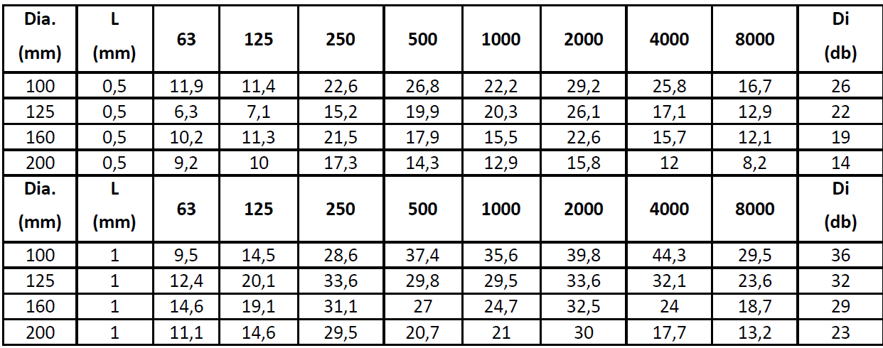
Betooni 11B, 11415, Tallinn
Tel: 6228 691, info@biston.ee

 | Grupikood | Ventilaatorite mürasummutid | Partneri soodustus

Vaade | 1049 | Nimetus | Hind km-ta | Hind km-ta

 |  | Ventilaatorite mürasummutid SV (MF)

 | 48101 | Ø 100mm - 0,6 m x 0,3 mm | 44.27
 | 48102 | Ø 125mm - 0,6 m x 0,3 mm | 45.75
 | 48104 | Ø 160mm - 0,6 m x 0,3 mm | 48.97
 | 48106 | Ø 200mm - 0,6 m x 0,3 mm | 65.33

 | 48201 | Ø 100mm -1,2m x 0,6 mm | 53.02
 | 48202 | Ø 125mm -1,2m x 0,6 mm | 59.98
 | 48204 | Ø 160mm -1,2m x 0,6 mm | 60.71
 | 48206 | Ø 200mm -1,2m x 0,6 mm | 83.60

-30°C to + 140°C

 | ZZZ301 | Õhuklapi filter | 14.75

Ø 80-100mm / 7-10 l/s

 | Müra test summutitele

